Hoja1
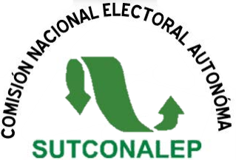
 |  | COMISIÓN NACIONAL ELECTORAL AUTÓNOMA
 |  | SUTCONALEP
 |  | PADRÓN ELECTORAL PARA EL PROCESO DE ELECCIÓN DEL SECRETARIO GENERAL DEL SUTCONALEP PERÍODO 2025-2031

ENTIDAD FEDERATIVA:
MUNICIPIO O ALCALDÍA:
CENTRO DE TRABAJO: |  |  |  | CLAVE DEL PLANTEL:
DELEGADO SINDICAL:
NOMBRE DEL RESPONSABLE DEL LLENADO:

N° | NOMBRE DEL TRABAJADOR (APELLIDOS Y NOMBRE) |  | PUESTO | OBSERVACIONES
1
2
3
4
5
6
7
8
9
10
11
12
13
14
15
16
17
18
19
20

